CollectiveAccess
Image | Object | Description | Date
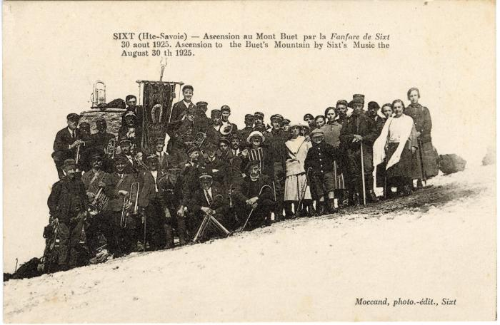 | Photo de groupe pour l'ascension au Mont Buet par la Fanfare de Sixt le 30 août 1925 (56-085) | Photo de groupe pour l'ascension au Mont Buet par la Fanfare de Sixt le 30 août 1925
 | Photos de la fanfare au Grenairon et au Buet (54-010) | Photos de la fanfare au Grenairon et au Buet
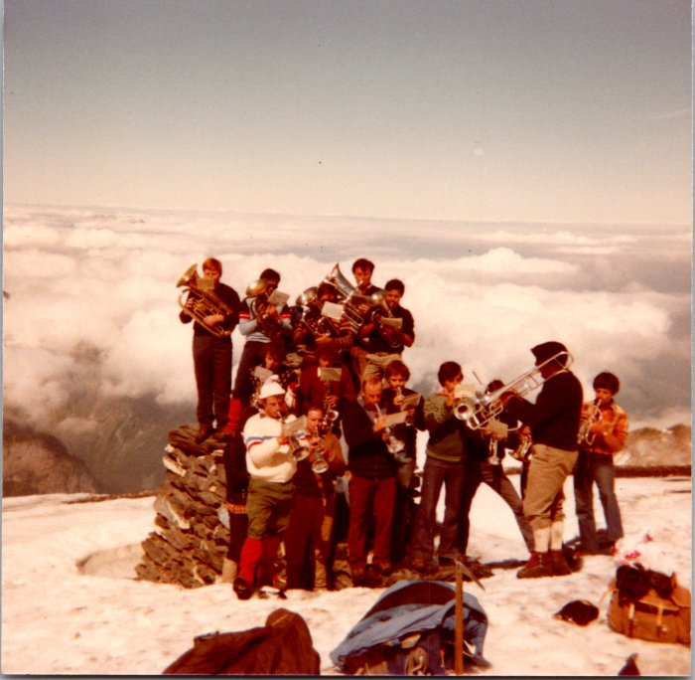 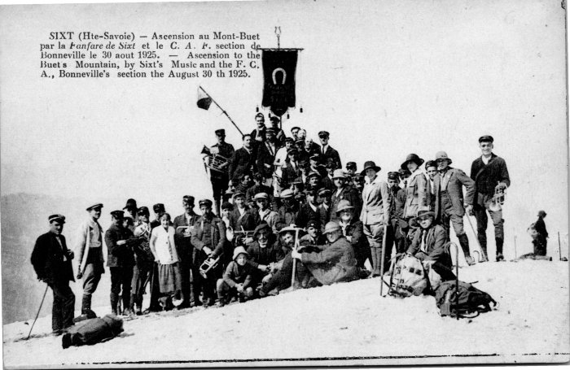 | Ascension au Buet par la fanfare de Sixt -1925 (2-4089) | Ascension au Buet par la fanfare de Sixt le 30 aout 1925

